1 parte
1. Se deben agrupar y tabular los datos

A continuación se muestra la tabla dada inicialmente

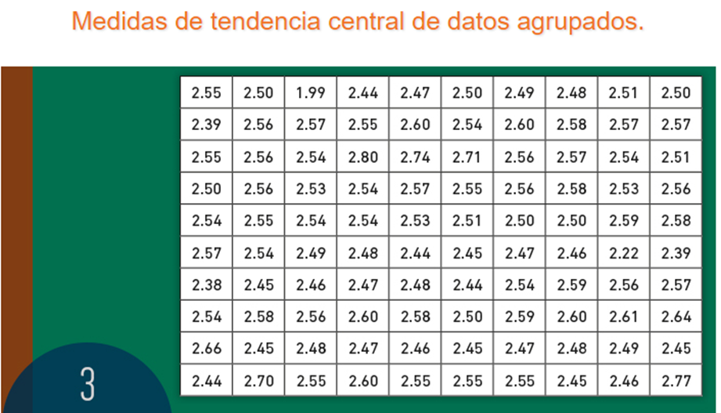

En la siguiente tabla, se muestran los anteriores datos, debidamente organizados:

Número | Centimetro
1 | 1.99
2 | 2.22
3 | 2.38
4 | 2.39
5 | 2.39
6 | 2.44
7 | 2.44
8 | 2.44
9 | 2.44
10 | 2.45
11 | 2.45
12 | 2.45
13 | 2.45
14 | 2.45
15 | 2.45
16 | 2.46
17 | 2.46
18 | 2.46
19 | 2.46
20 | 2.47
21 | 2.47
22 | 2.47
23 | 2.47
24 | 2.47
25 | 2.48
26 | 2.48
27 | 2.48
28 | 2.48
29 | 2.48
30 | 2.49
31 | 2.49
32 | 2.49
33 | 2.5
34 | 2.5
35 | 2.5
36 | 2.5
37 | 2.5
38 | 2.5
39 | 2.5
40 | 2.51
41 | 2.51
42 | 2.51
43 | 2.53
44 | 2.53
45 | 2.53
46 | 2.54
47 | 2.54
48 | 2.54
49 | 2.54
50 | 2.54
51 | 2.54
52 | 2.54
53 | 2.54
54 | 2.54
55 | 2.54
56 | 2.55
57 | 2.55
58 | 2.55
59 | 2.55
60 | 2.55
61 | 2.55
62 | 2.55
63 | 2.55
64 | 2.55
65 | 2.56
66 | 2.56
67 | 2.56
68 | 2.56
69 | 2.56
70 | 2.56
71 | 2.56
72 | 2.56
73 | 2.57
74 | 2.57
75 | 2.57
76 | 2.57
77 | 2.57
78 | 2.57
79 | 2.57
80 | 2.58
81 | 2.58
82 | 2.58
83 | 2.58
84 | 2.58
85 | 2.59
86 | 2.59
87 | 2.59
88 | 2.6
89 | 2.6
90 | 2.6
91 | 2.6
92 | 2.6
93 | 2.61
94 | 2.64
95 | 2.66
96 | 2.7
97 | 2.71
98 | 2.74
99 | 2.77
100 | 2.8

2. Buscar dato mayor y dato menor

Dato mayor | 2.8
Dato menor | 1.99
Rango | 0.81

3. Determinar número de intervalos, aplicando la siguiente fórmula:

m = 1 + 3,3 log n

Donde:
n | 100

Aplicación de la fórmula
1 = | 1
3,3 = | 3.3
log (100) = | 2

3,3 * log (100) = | 6.6
1 + 3,3 * log (100) = | 7.6
m | 7.6

Aproximamos m

m | 8

4. Determinar tamaño de los intervalos

C = R / m

Aplicación de la fórmula
R = | 0.81
m = | 8
C | 0.10125

Aproximamos C

C | 0.1

5. Crear tabla con los intervalos

Limite inferior | 1.99
Nota: se comienza con un número menor al limite inferior.

Intervalos |  | Frecuencia = fi | Frecuencia acumulada | Xi = marca de clase | (Xi - media) ^ 2 | ((Xi - media) ^ 2) * fi
Intervalo o límite inferior | Intervalo o límita superiro
1.98 | 2.08 | 1 | 1 | 2.03 | 0.25381444 | 0.25381444
2.09 | 2.19 | 0 | 1 | 2.14 | 0.15507844 | 0
2.2 | 2.3 | 1 | 2 | 2.25 | 0.08054244 | 0.08054244
2.31 | 2.41 | 3 | 5 | 2.36 | 0.03020644 | 0.09061932
2.42 | 2.52 | 37 | 42 | 2.47 | 0.00407044 | 0.15060628
2.53 | 2.63 | 51 | 93 | 2.58 | 0.00213444 | 0.10885644 | Identificación
2.64 | 2.74 | 5 | 98 | 2.69 | 0.02439844 | 0.1219922
2.75 | 2.85 | 2 | 100 | 2.8 | 0.07086244 | 0.14172488
Total |  | 100 | 0 |  |  | 0.948156

6. Identificación de la moda

Datos |  |  | Fórmula
Li | 2.53
fi | 51
fi -1 | 37
fi + 1 | 5
C | 0.1

Moda | 2.5533333333

6. Identificación de la mediana

Se identifica la clase mediana:
n/2 | 50

Luego este valor, lo identificamos en la frecuencia acumulada

Posteriromente calculamos la mediana

Datos |  |  | Fórmula
Li | 2.53
n/2 | 50
Fi - 1 | 42
fi | 51
C | 0.1

Mediana | 2.5456862745

7. Calculamos la media

Media | 2.5338 |  | Fórmula

8. Cálculo de la varianza |  |  | Fórmula
 |  |  | ((Xi - media) ^ 2) * fi
Datos |  |  | n
Sumatoria de ((Xi - media) ^ 2) * fi | 0.948156

Varianza | 0.00948156

9. Cálculo de la desviación estandar |  |  | Fórmula

Desviación estandar | 0.097373302296

10. Calcular todas las medidas de posición

10.1 Cuartil

Cuartil 1

Posición: Q = (K.n)/4 | K=1,2,3

Averiguar la posición:

K | 1
Posición | 25

Averiguar el cuartil

Fórmula
Qk = Li + C (((Kn)/4)-Fi-1)/(Fi - Fi-1)

Cuartil 1 | 2.4740540541

Cuartil 2

Posición: Q = (K.n)/4 | K=1,2,3

Averiguar la posición:

K | 2
Posición | 50

Averiguar el cuartil

Fórmula
Qk = Li + C (((Kn)/4)-Fi-1)/(Fi - Fi-1)

Cuartil 2 | 2.5456862745

Cuartil 3

Posición: Q = (K.n)/4 | K=1,2,3

Averiguar la posición:

K | 3
Posición | 75

Averiguar el cuartil

Fórmula
Qk = Li + C (((Kn)/4)-Fi-1)/(Fi - Fi-1)

Cuartil 3 | 2.5947058824

Cuartil 4

Posición: Q = (K.n)/4 | K=1,2,3

Averiguar la posición:

K | 4
Posición | 100

Averiguar el cuartil
En este caso, es igual al Limite superior de la frecuencia acumulada don se encontro la posición del cuartil, es decir 2,85

Cuartil 4 | 2.85

10.2 Deciles
Posición: Q = (D.n)/10 | K=1,2,3,4,5,6,7,8,9,10

Averiguar la posición |  |  | Decil
D1 | 1 | 10 | 2.4335135135

Decil 1 | 2.4335135135

Tomando en cuenta el procedimiento anterior, se buscan los demas deciles. La posición es la base para determinar la frecuencia acumulada y la frecuencia acumulada anterior.

10.3 Percentil
Posición: Q = (P.n)/100 | K=1,2,3,4,5,6,7,8,9,10…100

Averiguar la posición |  |  | Percentil
P1 | 1 | 1 | 2.08

Percentil 1 | 2.08

Como la posición es igual a la frecuencia acumulada de la posición encontrada, el percentil es igual al limite superior.

Tomando en cuenta la posición, se hacen los demás percentiles, posicionandose adecuadamente en la frecuencia acumulada y la frecuencia acumulada anterior.

11. Diferencias entre los trabajos
Diferencias y semejanzas entre los trabajos entregados individualmente:
La mayoría de los trabajos difieren en procedimiento y resultado, se considera que tales diferencias surgen porque en algunos casos, no se tomo en cuenta que los datos eran agrupados, caracteristica que cambia el proceso de las operaciones.

12. Conclusiones
Gracias a la moda, nos podemos dar cuenta que el tornillo que predomina es el que tiene la longitud 2,55.
Además, por medio de los cuartiles, se evidencia que el 25% de los tornillos tienen una longitud iual o menor a 2,47, el 50% mide igual o menor a 2,54 y el 75% de los tornillos posee una dimensión igual o menor a 2,59

